Sheet1
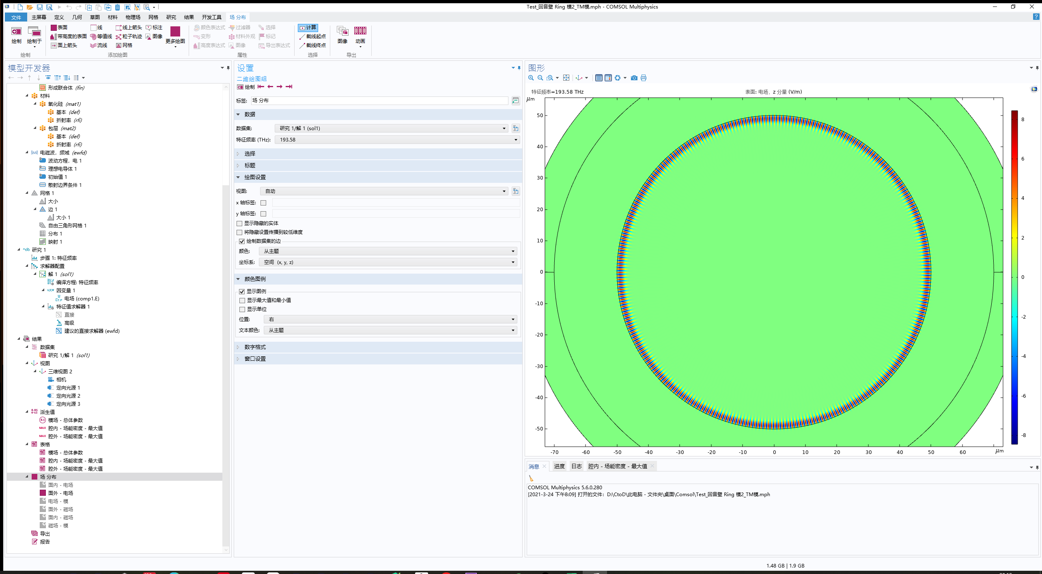
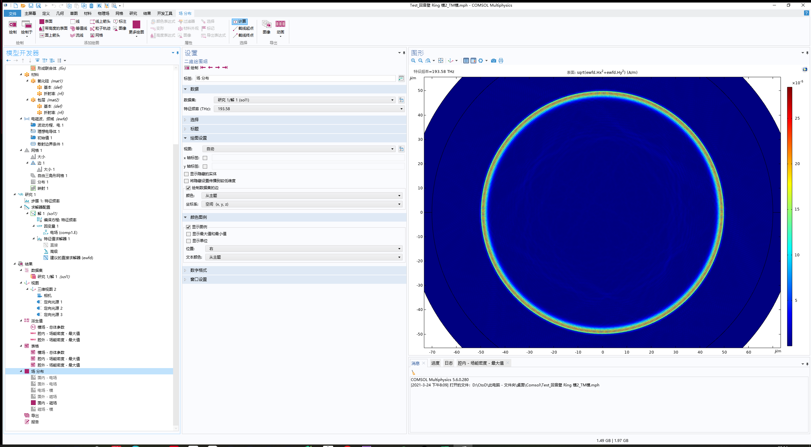
 |  | 用 Comsol软件仿真直径为100微米的微球腔（材料为氧化硅） 在1550nm波长附件的TE和TM模式分布，并分别计算其基模式体积 |  |  | 备注：球为轴对称图形，可简化为二维模型。 |  |  | 腔内 场能密度 最大值 |  | 腔外 场能密度 最大值 |  | TE 基模：电场模式体积 | 5.34E-11
 |  |  |  |  | 选作：由于微球结构有解析解，可以考虑解析解与 Comsol仿真结果的比较 |  |  | E 为 面内矢量：TE 模 | H 为 面外矢量：TE 模 | E 为 面内矢量：TE 模 | H 为 面外矢量：TE 模 | TM 基模：电场模式体积 | 5.78E-11
 |  | 特征频率 (THz) | 频率 (THz) | 自由空间中的波长 (µm) | 品质因子 (1) | 总电能 (J) | 总磁能 (J) | epsilon0_const*n_inner^2*ewfd.normE^2 (Pa) | mu0_const*ewfd.normH^2 (Pa) | epsilon0_const*n_outer^2*ewfd.normE^2 (Pa) | mu0_const*ewfd.normH^2 (Pa) | TE模：电场模式体积 | TE模：磁场模式体积 |  | TE 基模 电场 分布 |  | TE 基模 磁场 分布
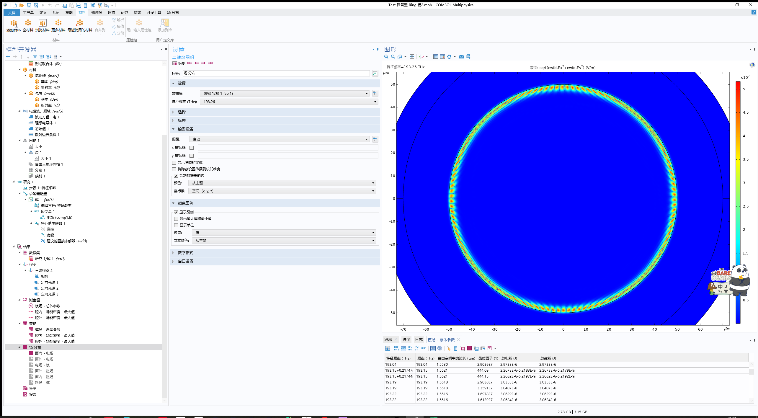
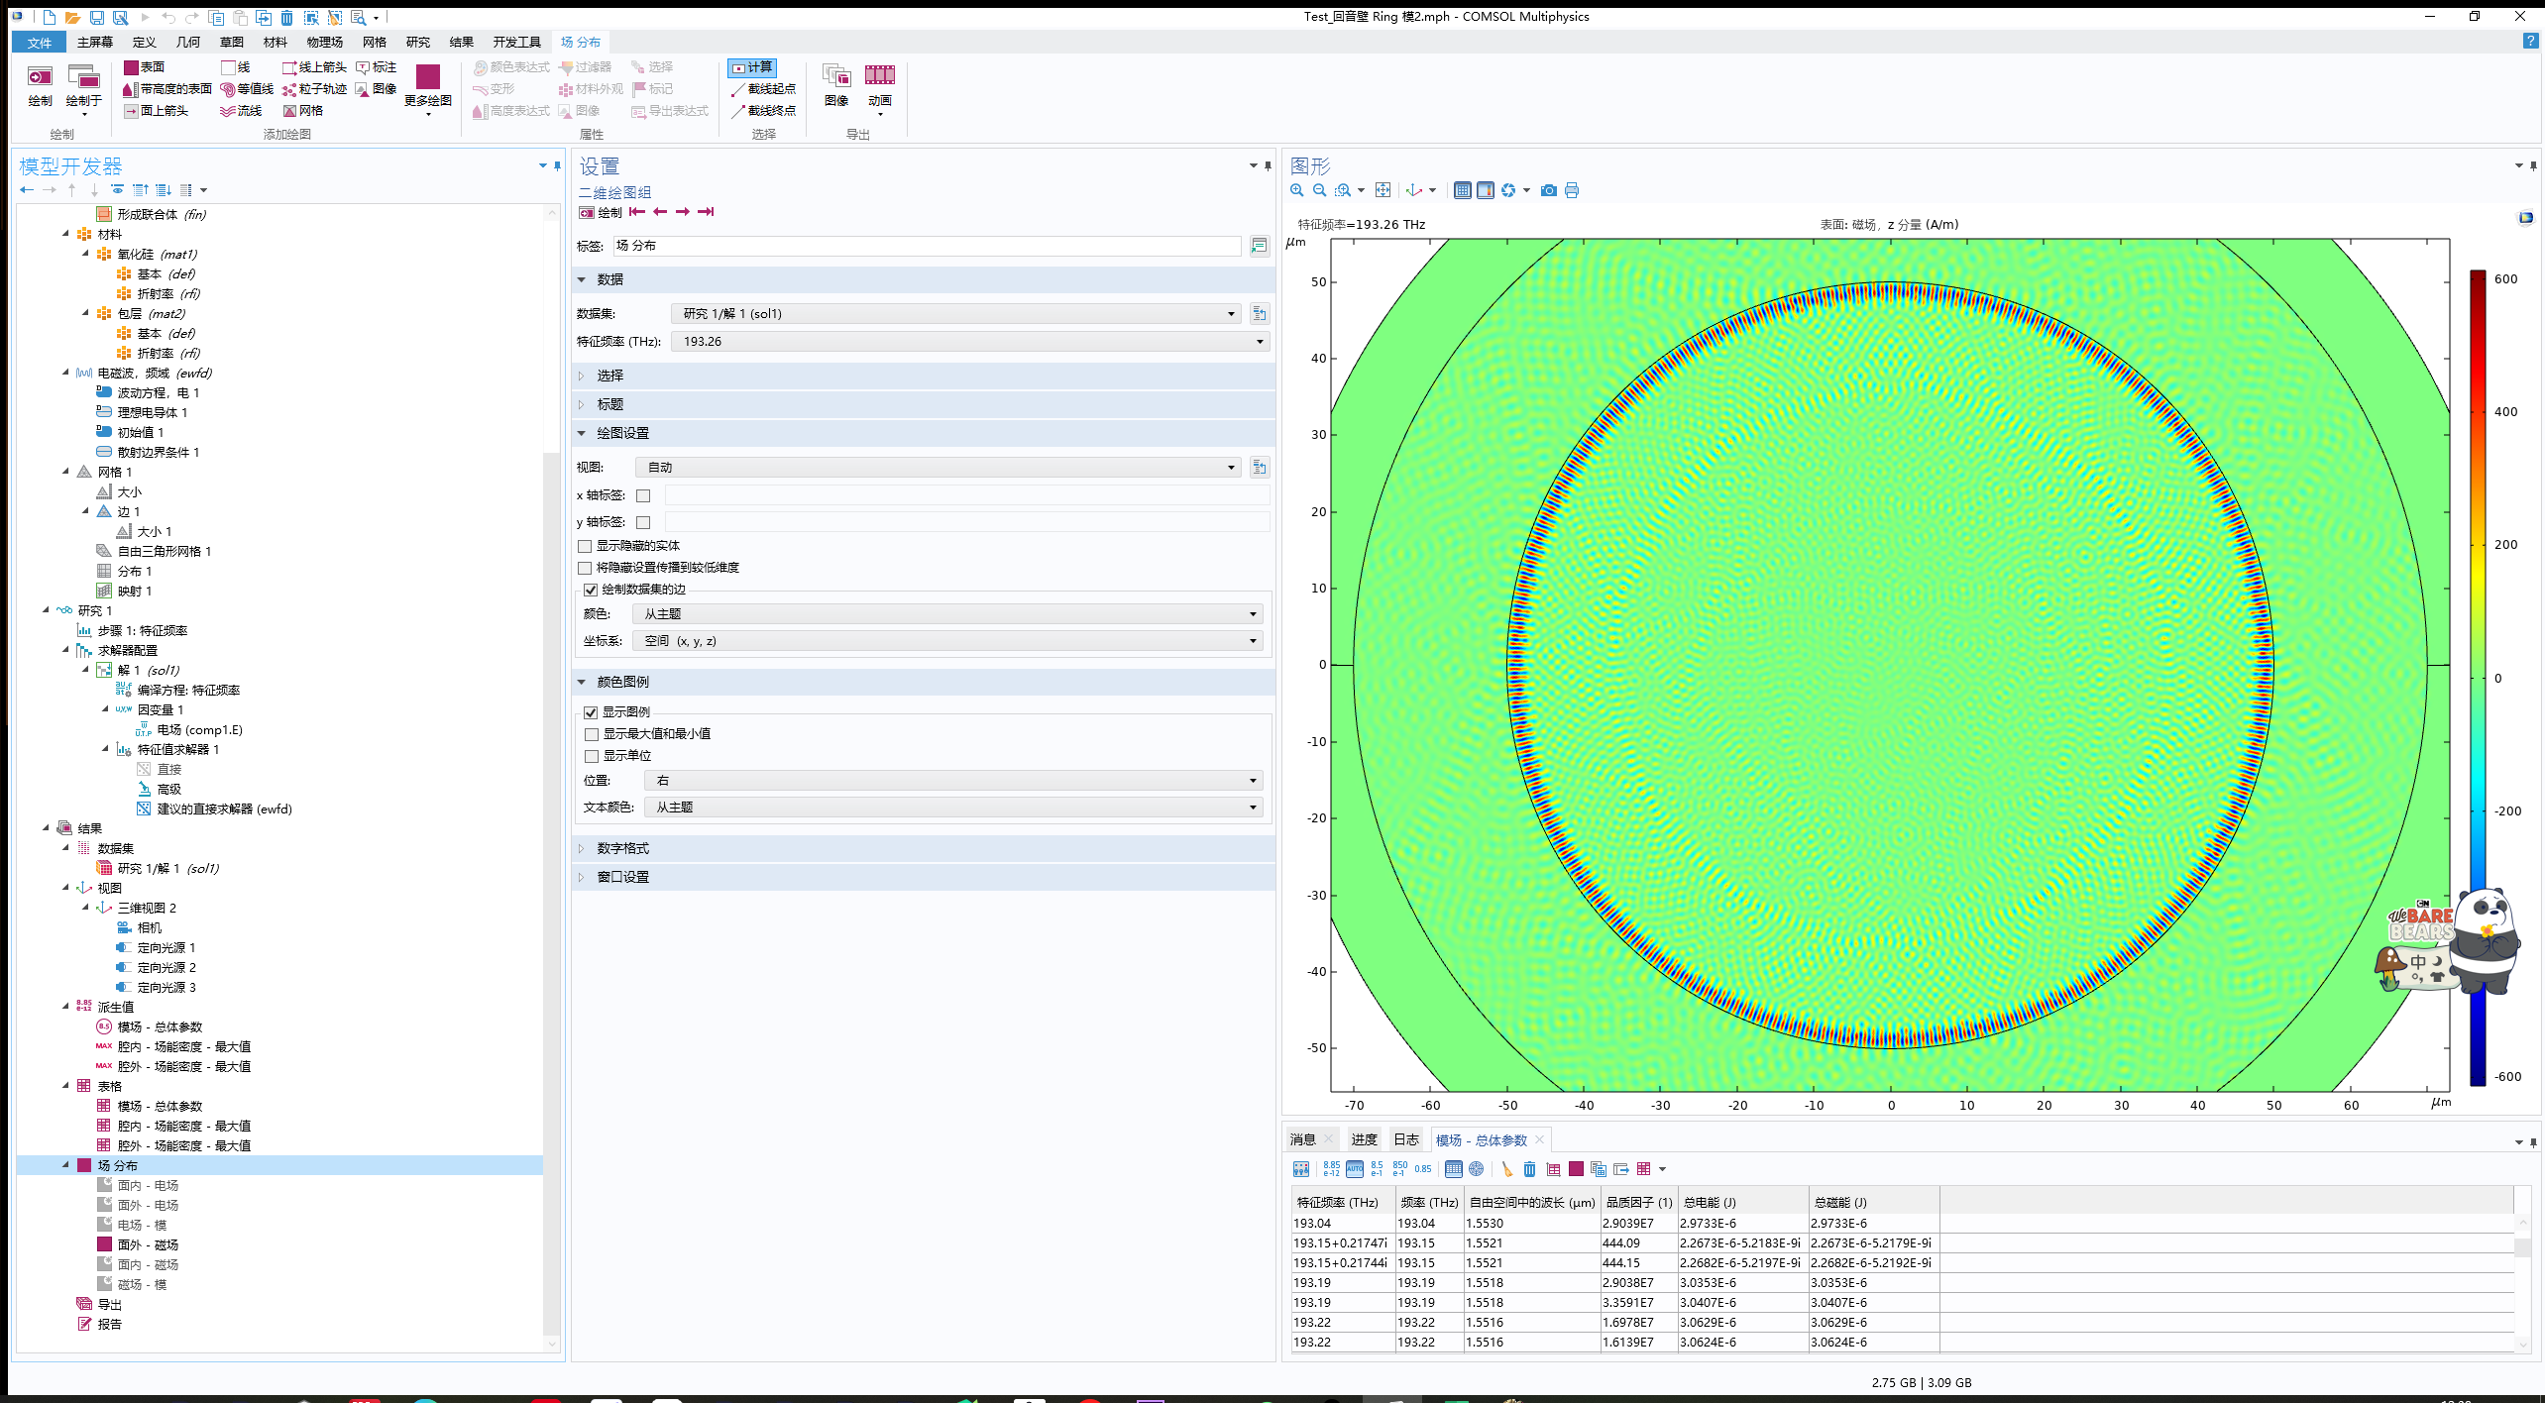
Repeat | 9 阶模 | 192.92 | 192.92 | 1.554 | 3.27E+07 | 3.06E-06 | 3.06E-06 | 32405 | 40928 | 4363.9 | 3769.8 | 9.44E-11 | 7.47E-11
Repeat | 9 阶模 | 192.92 | 192.92 | 1.554 | 2.90E+07 | 3.06E-06 | 3.06E-06 | 32765 | 40212 | 4358.9 | 3.76E+03 | 9.34E-11 | 7.61E-11
Repeat | 2 阶模 | 193.04 | 193.04 | 1.553 | 2.63E+07 | 2.97E-06 | 2.97E-06 | 41678 | 55130 | 3187.5 | 2059.4 | 7.13E-11 | 5.39E-11
Repeat | 2 阶模 | 193.04 | 193.04 | 1.553 | 2.90E+07 | 2.97E-06 | 2.97E-06 | 42380 | 52868 | 3174.7 | 2061.9 | 7.02E-11 | 5.62E-11
 | 泄漏模 | 193.15+0.21747i | 193.15 | 1.5521 | 444.09 | 2.2673E-6-5.2183E-9i | 2.2673E-6-5.2179E-9i | 14214 | 17894 | 3034.8 | 3269.5 | NaN | NaN
 | 泄漏模 | 193.15+0.21744i | 193.15 | 1.5521 | 444.15 | 2.2682E-6-5.2197E-9i | 2.2682E-6-5.2192E-9i | 14219 | 18233 | 3029.3 | 3277.1 | NaN | NaN
 | 5 阶模 | 193.19 | 193.19 | 1.5518 | 2.90E+07 | 3.04E-06 | 3.04E-06 | 36236 | 44865 | 3633.9 | 2727.7 | 8.38E-11 | 6.77E-11
 | 5 阶模 | 193.19 | 193.19 | 1.5518 | 3.36E+07 | 3.04E-06 | 3.04E-06 | 36753 | 45634 | 3663 | 2704.4 | 8.27E-11 | 6.66E-11
 | 10 阶模 | 193.22 | 193.22 | 1.5516 | 1.70E+07 | 3.06E-06 | 3.06E-06 | 34174 | 42720 | 7263.4 | 6475.2 | 8.96E-11 | 7.17E-11
 | 10 阶模 | 193.22 | 193.22 | 1.5516 | 1.61E+07 | 3.06E-06 | 3.06E-06 | 35585 | 41032 | 6979.3 | 6191.7 | 8.61E-11 | 7.46E-11
 | 8 阶模 | 193.22 | 193.22 | 1.5516 | 2.84E+07 | 3.06E-06 | 3.06E-06 | 39141 | 51022 | 6226.9 | 5271.4 | 7.81E-11 | 5.99E-11
 | 8 阶模 | 193.22 | 193.22 | 1.5516 | 2.87E+07 | 3.06E-06 | 3.06E-06 | 42346 | 53369 | 7269 | 6199 | 7.22E-11 | 5.73E-11
最小模式体积 的 TE模 | 0 阶模（基模） | 193.26 | 193.26 | 1.5512 | 1.30E+08 | 2.85E-06 | 2.85E-06 | 53340 | 61866 | 2806 | 1633.6 | 5.34E-11 | 4.60E-11
最小模式体积 的 TE模 | 0 阶模（基模） | 193.26 | 193.26 | 1.5512 | 1.48E+08 | 2.85E-06 | 2.85E-06 | 52315 | 63811 | 2798.8 | 1621.7 | 5.44E-11 | 4.46E-11
 | 泄漏模 | 193.33+0.083601i | 193.33 | 1.5507 | 1156.2 | 2.6034E-6-2.3957E-9i | 2.6034E-6-2.3954E-9i | 21517 | 26342 | 4305.1 | 4461.8 | NaN | NaN
 | 泄漏模 | 193.33+0.083607i | 193.33 | 1.5507 | 1156.2 | 2.6028E-6-2.3953E-9i | 2.6028E-6-2.3951E-9i | 21123 | 26857 | 4297.2 | 4461.8 | NaN | NaN
 | 6 阶模 | 193.38 | 193.38 | 1.5503 | 3.02E+07 | 3.05E-06 | 3.05E-06 | 36880 | 46279 | 4713.6 | 3587.3 | 8.26E-11 | 6.59E-11
 | 6 阶模 | 193.38 | 193.38 | 1.5503 | 2.86E+07 | 3.05E-06 | 3.05E-06 | 39979 | 46603 | 5120 | 4079.8 | 7.62E-11 | 6.54E-11
 | 7 阶模 | 193.38 | 193.38 | 1.5503 | 2.01E+07 | 3.05E-06 | 3.05E-06 | 39753 | 48976 | 5292.2 | 4199.7 | 7.67E-11 | 6.23E-11
 | 7 阶模 | 193.38 | 193.38 | 1.5503 | 2.19E+07 | 3.05E-06 | 3.05E-06 | 38129 | 47893 | 5000.3 | 3990.9 | 8.00E-11 | 6.37E-11
 | 1 阶模 | 193.39 | 193.39 | 1.5502 | 3.90E+07 | 2.92E-06 | 2.92E-06 | 46658 | 58685 | 3134.1 | 1924.4 | 6.25E-11 | 4.97E-11
 | 1 阶模 | 193.39 | 193.39 | 1.5502 | 3.63E+07 | 2.92E-06 | 2.92E-06 | 46950 | 59155 | 3108.3 | 1934.3 | 6.22E-11 | 4.94E-11
f0 附近的 TE模 | 11 阶模 | 193.41 | 193.41 | 1.5501 | 1.16E+06 | 3.06E-06 | 3.06E-06 | 30640 | 39293 | 5004.7 | 4635.7 | 9.97E-11 | 7.78E-11
f0 附近的 TE模 | 11 阶模 | 193.41 | 193.41 | 1.5501 | 1.16E+06 | 3.06E-06 | 3.06E-06 | 31991 | 37297 | 5049.4 | 4693.2 | 9.55E-11 | 8.19E-11
 | 3 阶模 | 193.45 | 193.45 | 1.5497 | 2.13E+07 | 3.01E-06 | 3.01E-06 | 39486 | 49852 | 3469.2 | 2327.8 | 7.62E-11 | 6.04E-11
 | 3 阶模 | 193.45 | 193.45 | 1.5497 | 2.74E+07 | 3.01E-06 | 3.01E-06 | 39775 | 50157 | 3477.2 | 2374.5 | 7.56E-11 | 6.00E-11
 | 13 阶模 | 193.46+0.016382i | 193.46 | 1.5497 | 5904.7 | 2.9120E-6-5.4778E-10i | 2.9120E-6-5.4770E-10i | 26924 | 34762 | 5200 | 5201.4 | NaN | NaN
 | 13 阶模 | 193.46+0.016382i | 193.46 | 1.5497 | 5904.7 | 2.9139E-6-5.4812E-10i | 2.9139E-6-5.4804E-10i | 27858 | 33526 | 5260.9 | 5289.5 | NaN | NaN
 | 4 阶模 | 193.47 | 193.47 | 1.5496 | 1.36E+07 | 3.03E-06 | 3.03E-06 | 37951 | 46076 | 3646.2 | 2621.1 | 7.97E-11 | 6.57E-11
 | 4 阶模 | 193.47 | 193.47 | 1.5496 | 7.23E+06 | 3.03E-06 | 3.03E-06 | 37122 | 47647 | 3620.6 | 2580.3 | 8.16E-11 | 6.36E-11
 | 12 阶模 | 193.49 | 193.49 | 1.5494 | 61846 | 3.0326E-6-5.7041E-11i | 3.0326E-6-5.7032E-11i | 30768 | 37829 | 5156.4 | 4984 | NaN | NaN
 | 12 阶模 | 193.49 | 193.49 | 1.5494 | 61816 | 3.0311E-6-5.7042E-11i | 3.0311E-6-5.7032E-11i | 29647 | 38482 | 5197.6 | 5012.8 | NaN | NaN
Repeat | 9 阶模 | 193.64 | 193.64 | 1.5482 | 3.06E+07 | 3.06E-06 | 3.06E-06 | 32855 | 42650 | 4356.7 | 3760.3 | 9.31E-11 | 7.17E-11
Repeat | 9 阶模 | 193.64 | 193.64 | 1.5482 | 2.90E+07 | 3.06E-06 | 3.06E-06 | 32162 | 40781 | 4368.5 | 3778.2 | 9.51E-11 | 7.50E-11
Repeat | 2 阶模 | 193.72 | 193.72 | 1.5476 | 2.69E+07 | 2.97E-06 | 2.97E-06 | 41921 | 51954 | 3178.7 | 2069.1 | 7.10E-11 | 5.73E-11
Repeat | 2 阶模 | 193.72 | 193.72 | 1.5476 | 2.63E+07 | 2.97E-06 | 2.97E-06 | 41424 | 53376 | 3177.5 | 2074.6 | 7.17E-11 | 5.57E-11
 | 泄漏模 | 193.72+0.35902i | 193.72 | 1.5476 | 269.79 | 2.0801E-6-7.6046E-9i | 2.0802E-6-7.6041E-9i | 9921.7 | 12806 | 2236.1 | 2503.2 | NaN | NaN
 | 泄漏模 | 193.72+0.35904i | 193.72 | 1.5476 | 269.77 | 2.0794E-6-7.6025E-9i | 2.0795E-6-7.6020E-9i | 10393 | 12343 | 2236.6 | 2493.7 | NaN | NaN
 | 5 阶模 | 193.88 | 193.88 | 1.5462 | 2.99E+07 | 3.04E-06 | 3.04E-06 | 35147 | 46430 | 3628.8 | 2707.5 | 8.65E-11 | 6.55E-11
 | 5 阶模 | 193.89 | 193.89 | 1.5462 | 3.12E+07 | 3.04E-06 | 3.04E-06 | 36660 | 44939 | 3624.8 | 2695.9 | 8.29E-11 | 6.76E-11
 |  | 特征频率 (THz) | 频率 (THz) | 自由空间中的波长 (µm) | 品质因子 (1) | 总电能 (J) | 总磁能 (J) | E 为 面外矢量：TM 模 | H 为 面内矢量：TM 模 | E 为 面外矢量：TM 模 | H 为 面内矢量：TM 模 | 5.34E-11 | 4.46E-11 | 最小的 模式体积
 | 1 阶模 | 193.06 | 193.06 | 1.5529 | 1.14E+08 | 7.76E-20 | 7.76E-20 | 1.07E-09 | 1.43E-09 | 7.76E-11 | 1.72E-10 | 7.28E-11 | 5.43E-11
 | 1 阶模 | 193.06 | 193.06 | 1.5529 | 1.37E+08 | 7.76E-20 | 7.76E-20 | 1.07E-09 | 1.43E-09 | 7.77E-11 | 1.71E-10 | 7.26E-11 | 5.41E-11
 | 泄漏模 | 193.10+0.17268i | 193.1 | 1.5525 | 5.59E+02 | 6.8519E-20-1.2044E-22i | 6.8518E-20-1.2045E-22i | 4.26E-10 | 5.45E-10 | 4.74E-11 | 5.10E-11 | NaN | NaN
 | 泄漏模 | 193.10+0.17268i | 193.1 | 1.5525 | 5.59E+02 | 6.8532E-20-1.2046E-22i | 6.8531E-20-1.2047E-22i | 4.32E-10 | 5.63E-10 | 4.76E-11 | 5.10E-11 | NaN | NaN
 | 6 阶模 | 193.12 | 193.12 | 1.5524 | 3.92E+07 | 8.34E-20 | 8.34E-20 | 8.14E-10 | 1.06E-09 | 8.36E-11 | 1.38E-10 | 1.02E-10 | 7.90E-11
 | 6 阶模 | 193.12 | 193.12 | 1.5524 | 3.27E+07 | 8.35E-20 | 8.35E-20 | 8.14E-10 | 1.08E-09 | 8.20E-11 | 1.38E-10 | 1.03E-10 | 7.73E-11
 | 7 阶模 | 193.13 | 193.13 | 1.5522 | 2.50E+07 | 8.36E-20 | 8.36E-20 | 8.06E-10 | 1.03E-09 | 8.54E-11 | 1.37E-10 | 1.04E-10 | 8.11E-11
 | 7 阶模 | 193.13 | 193.13 | 1.5522 | 1.87E+07 | 8.36E-20 | 8.36E-20 | 8.05E-10 | 1.06E-09 | 8.37E-11 | 1.33E-10 | 1.04E-10 | 7.93E-11
 | 3 阶模 | 193.15 | 193.15 | 1.5521 | 6.91E+07 | 8.14E-20 | 8.14E-20 | 9.10E-10 | 1.17E-09 | 8.18E-11 | 1.60E-10 | 8.95E-11 | 6.98E-11
 | 3 阶模 | 193.15 | 193.15 | 1.5521 | 5.12E+07 | 8.14E-20 | 8.14E-20 | 9.09E-10 | 1.22E-09 | 8.21E-11 | 1.60E-10 | 8.95E-11 | 6.65E-11
 | 4 阶模 | 193.18 | 193.18 | 1.5519 | 2.64E+07 | 8.24E-20 | 8.24E-20 | 8.82E-10 | 1.15E-09 | 8.17E-11 | 1.52E-10 | 9.35E-11 | 7.14E-11
 | 4 阶模 | 193.18 | 193.18 | 1.5519 | 4.94E+07 | 8.23E-20 | 8.23E-20 | 8.75E-10 | 1.15E-09 | 8.08E-11 | 1.50E-10 | 9.41E-11 | 7.18E-11
 | 泄漏模 | 193.24+0.10736i | 193.24 | 1.5514 | 9.00E+02 | 7.2386E-20-8.2127E-23i | 7.2386E-20-8.2135E-23i | 5.01E-10 | 6.35E-10 | 5.59E-11 | 6.29E-11 | NaN | NaN
 | 泄漏模 | 193.24+0.10734i | 193.24 | 1.5514 | 9.00E+02 | 7.2363E-20-8.2088E-23i | 7.2362E-20-8.2097E-23i | 5.01E-10 | 6.31E-10 | 5.58E-11 | 6.28E-11 | NaN | NaN
 | 11 阶模 | 193.26 | 193.26 | 1.5513 | 1.79E+06 | 8.46E-20 | 8.46E-20 | 7.41E-10 | 1.01E-09 | 8.07E-11 | 1.08E-10 | 1.14E-10 | 8.40E-11
 | 11 阶模 | 193.26 | 193.26 | 1.5513 | 1.77E+06 | 8.45E-20 | 8.45E-20 | 7.43E-10 | 9.78E-10 | 8.12E-11 | 1.08E-10 | 1.14E-10 | 8.64E-11
 | 14 阶模 | 193.35+0.043749i | 193.35 | 1.5505 | 2.21E+03 | 7.8076E-20-3.7581E-23i | 7.8076E-20-3.7586E-23i | 6.13E-10 | 7.80E-10 | 6.91E-11 | 8.11E-11 | NaN | NaN
 | 14 阶模 | 193.35+0.043752i | 193.35 | 1.5505 | 2.21E+03 | 7.8069E-20-3.7580E-23i | 7.8068E-20-3.7585E-23i | 6.10E-10 | 7.91E-10 | 6.90E-11 | 8.09E-11 | NaN | NaN
 | 12 阶模 | 193.38 | 193.38 | 1.5503 | 1.05E+05 | 8.4276E-20-9.3533E-25i | 8.4276E-20-9.3549E-25i | 7.33E-10 | 9.74E-10 | 8.22E-11 | 1.05E-10 | NaN | NaN
 | 12 阶模 | 193.38 | 193.38 | 1.5503 | 1.05E+05 | 8.4346E-20-9.3709E-25i | 8.4346E-20-9.3726E-25i | 7.38E-10 | 9.69E-10 | 8.30E-11 | 1.06E-10 | NaN | NaN
 | 13 阶模 | 193.41+0.0091057i | 193.41 | 1.5501 | 1.06E+04 | 8.2587E-20-8.6416E-24i | 8.2587E-20-8.6430E-24i | 7.06E-10 | 8.93E-10 | 8.15E-11 | 1.00E-10 | NaN | NaN
 | 13 阶模 | 193.41+0.0091098i | 193.41 | 1.5501 | 1.06E+04 | 8.2531E-20-8.6395E-24i | 8.2531E-20-8.6409E-24i | 7.06E-10 | 8.88E-10 | 8.08E-11 | 9.94E-11 | NaN | NaN
f0 附近的 TM模 | 2 阶模 | 193.41 | 193.41 | 1.5501 | 8.95E+06 | 8.02E-20 | 8.02E-20 | 9.69E-10 | 1.32E-09 | 7.92E-11 | 1.63E-10 | 8.27E-11 | 6.07E-11
f0 附近的 TM模 | 2 阶模 | 193.41 | 193.41 | 1.55 | 1.77E+07 | 8.00E-20 | 8.00E-20 | 9.68E-10 | 1.31E-09 | 7.79E-11 | 1.61E-10 | 8.27E-11 | 6.09E-11
 | 泄漏模 | 193.43+0.26560i | 193.43 | 1.5499 | 3.64E+02 | 6.5031E-20-1.6413E-22i | 6.5031E-20-1.6414E-22i | 3.53E-10 | 4.46E-10 | 3.92E-11 | 3.89E-11 | NaN | NaN
 | 泄漏模 | 193.43+0.26556i | 193.43 | 1.5499 | 3.64E+02 | 6.5000E-20-1.6403E-22i | 6.4999E-20-1.6404E-22i | 3.54E-10 | 4.50E-10 | 3.90E-11 | 3.86E-11 | NaN | NaN
 | 9 阶模 | 193.43 | 193.43 | 1.5498 | 1.67E+07 | 8.42E-20 | 8.42E-20 | 7.74E-10 | 1.01E-09 | 8.35E-11 | 1.21E-10 | 1.09E-10 | 8.35E-11
 | 9 阶模 | 193.43 | 193.43 | 1.5498 | 1.84E+07 | 8.42E-20 | 8.42E-20 | 7.71E-10 | 9.84E-10 | 8.38E-11 | 1.22E-10 | 1.09E-10 | 8.56E-11
最小模式体积 的 TM模 | 0 阶模（基模） | 193.58 | 193.58 | 1.5487 | 7.43E+08 | 7.71E-20 | 7.71E-20 | 1.33E-09 | 1.67E-09 | 7.28E-11 | 1.76E-10 | 5.80E-11 | 4.61E-11
最小模式体积 的 TM模 | 0 阶模（基模） | 193.58 | 193.58 | 1.5487 | 6.26E+08 | 7.70E-20 | 7.70E-20 | 1.33E-09 | 1.66E-09 | 7.40E-11 | 1.76E-10 | 5.78E-11 | 4.65E-11
 | 5 阶模 | 193.61 | 193.61 | 1.5484 | 4.20E+07 | 8.28E-20 | 8.28E-20 | 8.37E-10 | 1.11E-09 | 7.97E-11 | 1.40E-10 | 9.90E-11 | 7.43E-11
 | 5 阶模 | 193.61 | 193.61 | 1.5484 | 4.11E+07 | 8.29E-20 | 8.29E-20 | 8.34E-10 | 1.10E-09 | 8.02E-11 | 1.42E-10 | 9.94E-11 | 7.51E-11
 | 泄漏模 | 193.66+0.22322i | 193.66 | 1.548 | 4.34E+02 | 6.6362E-20-1.4539E-22i | 6.6361E-20-1.4540E-22i | 3.84E-10 | 4.90E-10 | 4.26E-11 | 4.39E-11 | NaN | NaN
 | 泄漏模 | 193.66+0.22324i | 193.66 | 1.548 | 4.34E+02 | 6.6376E-20-1.4544E-22i | 6.6376E-20-1.4545E-22i | 3.83E-10 | 4.88E-10 | 4.26E-11 | 4.41E-11 | NaN | NaN
 | 8 阶模 | 193.71 | 193.71 | 1.5477 | 2.57E+07 | 8.41E-20 | 8.41E-20 | 7.85E-10 | 1.00E-09 | 8.24E-11 | 1.26E-10 | 1.07E-10 | 8.38E-11
 | 8 阶模 | 193.71 | 193.71 | 1.5477 | 2.31E+07 | 8.40E-20 | 8.40E-20 | 7.85E-10 | 1.02E-09 | 8.34E-11 | 1.28E-10 | 1.07E-10 | 8.28E-11
 | 2 阶模 | 193.73 | 193.73 | 1.5475 | 1.14E+08 | 7.76E-20 | 7.76E-20 | 1.07E-09 | 1.41E-09 | 7.69E-11 | 1.70E-10 | 7.27E-11 | 5.50E-11
 | 2 阶模 | 193.73 | 193.73 | 1.5474 | 1.48E+08 | 7.75E-20 | 7.75E-20 | 1.07E-09 | 1.46E-09 | 7.68E-11 | 1.69E-10 | 7.27E-11 | 5.31E-11
 | 10 阶模 | 193.76 | 193.76 | 1.5472 | 1.95E+07 | 8.45E-20 | 8.45E-20 | 7.53E-10 | 9.98E-10 | 8.53E-11 | 1.19E-10 | 1.12E-10 | 8.46E-11
 | 10 阶模 | 193.76 | 193.76 | 1.5472 | 1.51E+07 | 8.45E-20 | 8.45E-20 | 7.56E-10 | 9.95E-10 | 8.54E-11 | 1.19E-10 | 1.12E-10 | 8.49E-11
 |  |  |  |  |  |  |  |  |  |  |  | 5.78E-11 | 4.61E-11 | 最小的 模式体积
TM 基模 电场 分布 |  |  |  |  |  |  |  |  |  |  |  |  |  |  |  | TM 基模 磁场 分布

